Resumen y Gráficas
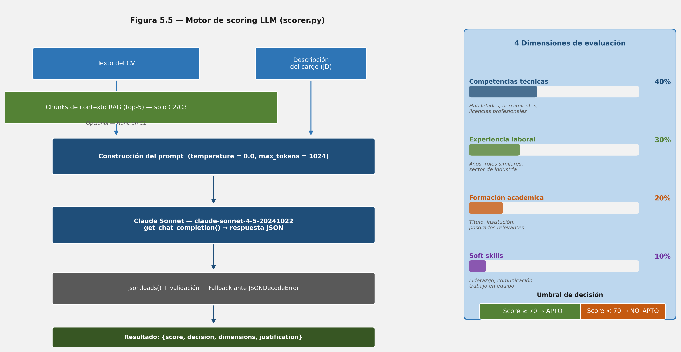
Reporte Ejecutivo de Resultados - SISTAC
Visualización de las hipótesis del TFE y diagramas de arquitectura del sistema.

Estructura Factorial del Experimento:
• C0: Baseline de screening manual realizado por evaluadores de Recursos Humanos.
• C1: Screening automatizado mediante Large Language Model (LLM) puro (sin RAG).
• C2: Screening automatizado mediante RAG integrado con Azure AI Search (sin anonimizar).
• C3: Screening con anonimización de datos sensibles (PII) + RAG (Azure AI Search + Presidio).

[Gráfico] Arquitectura general C0-C3
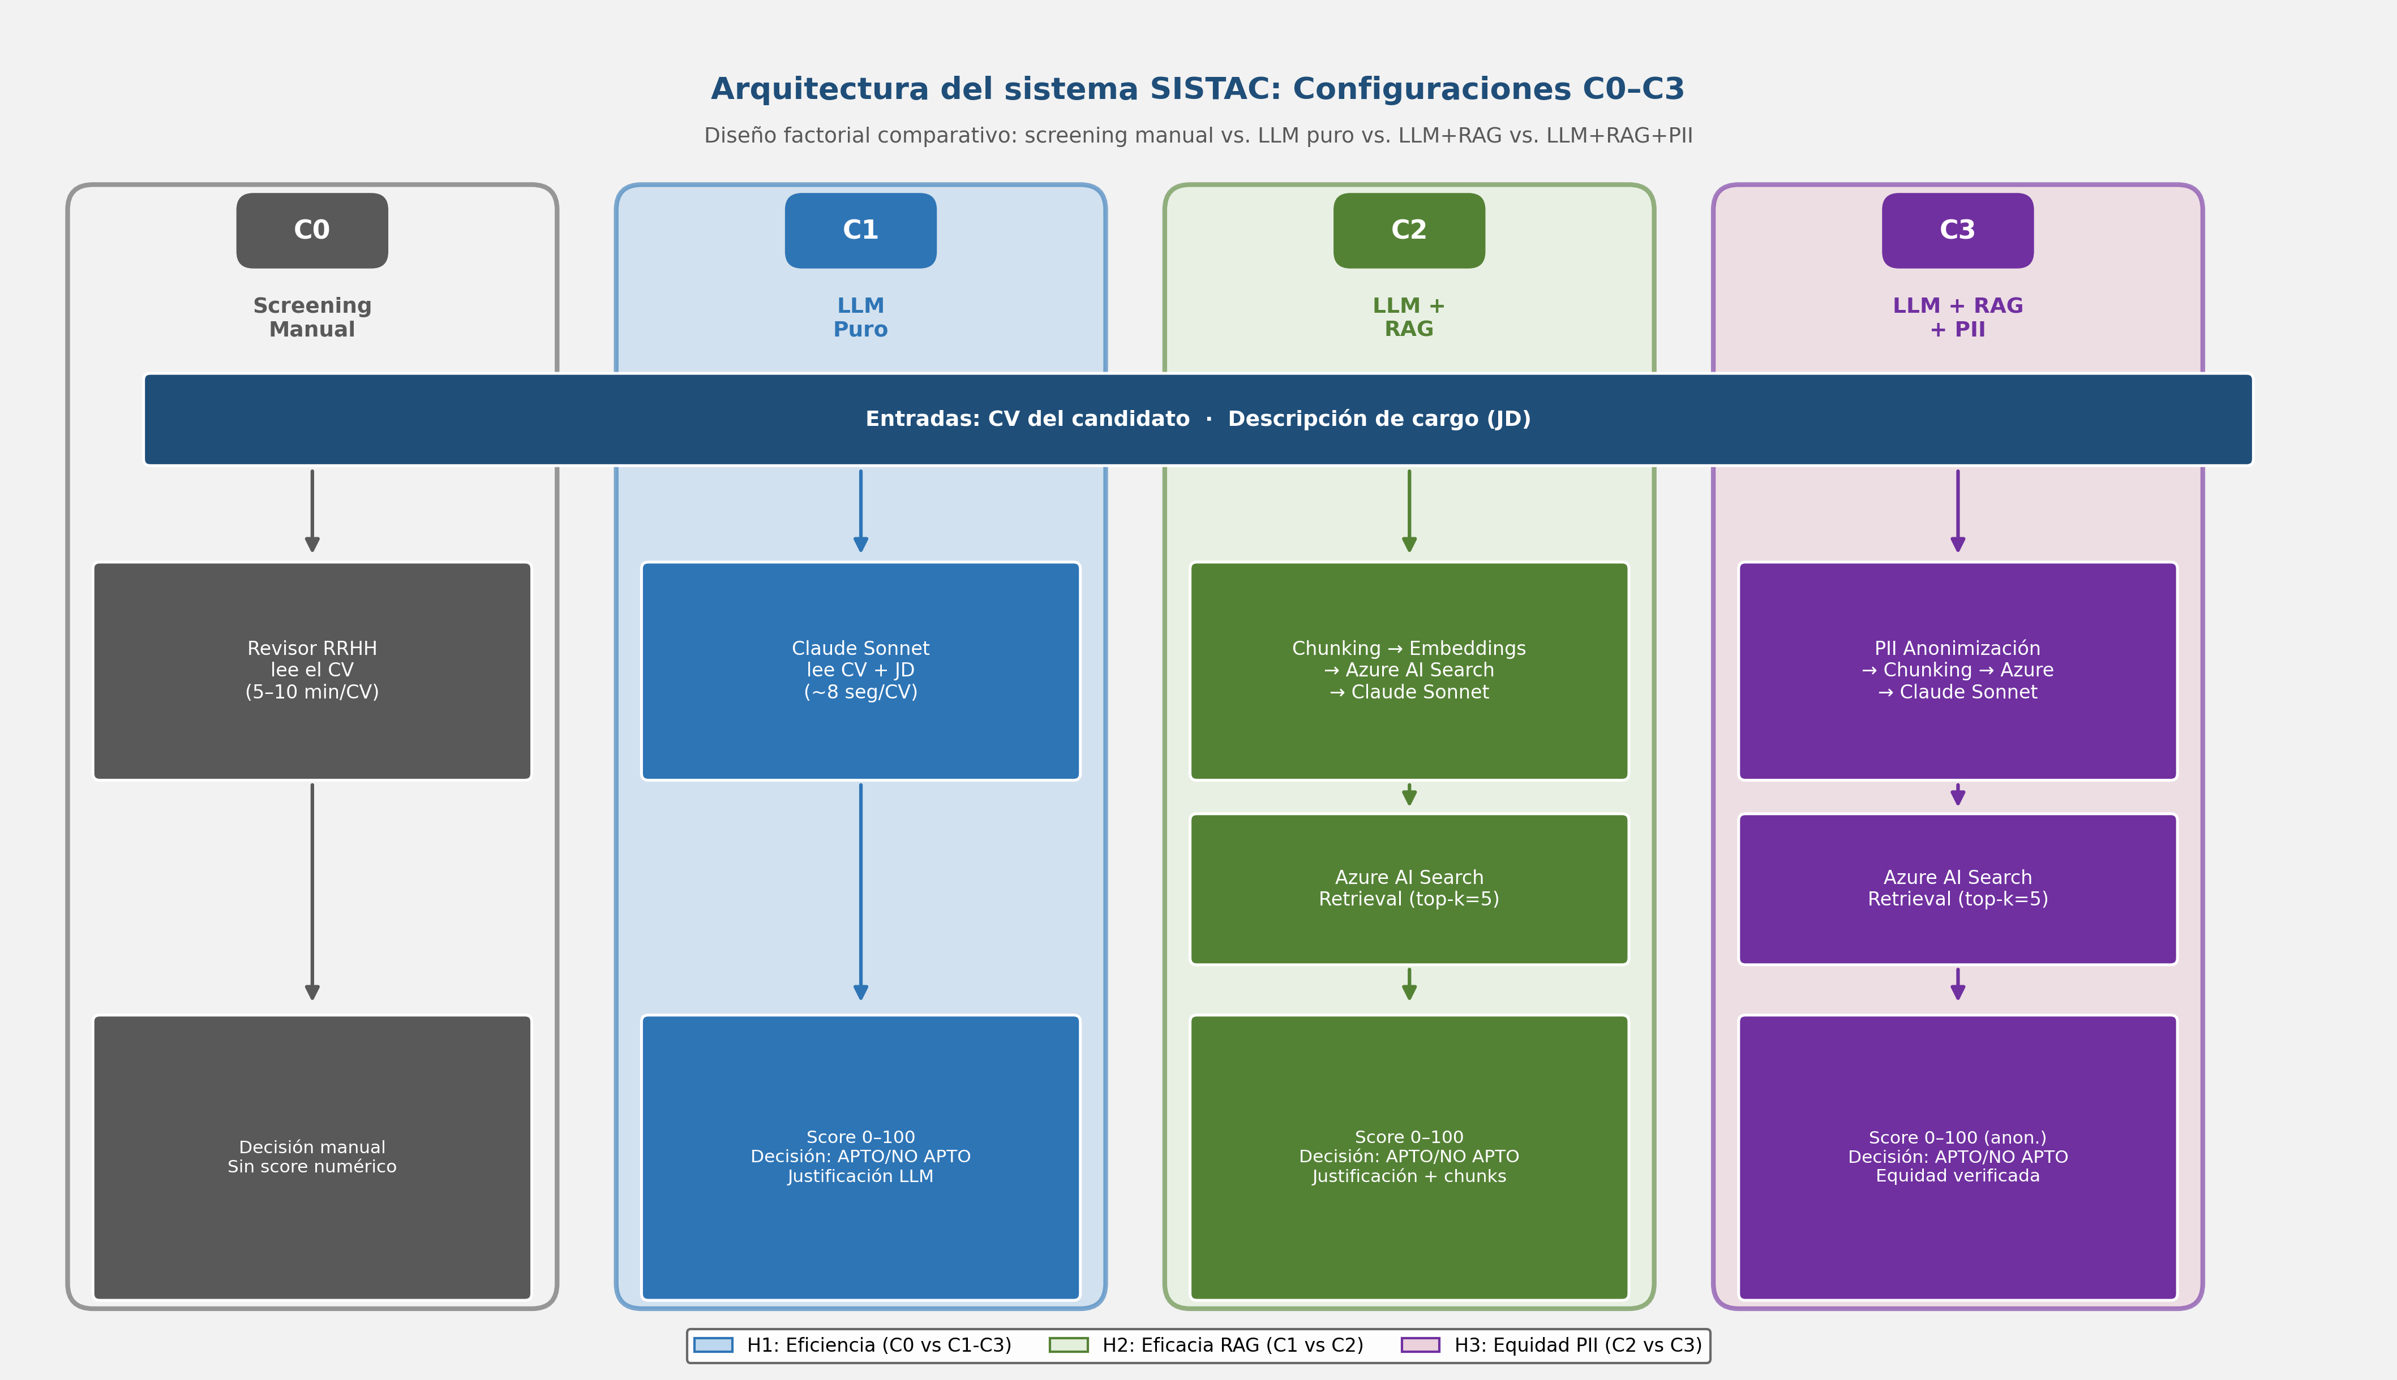

[Gráfico] Motor de puntuación y dimensiones evaluadas

